20230903
Chinese Lessons：

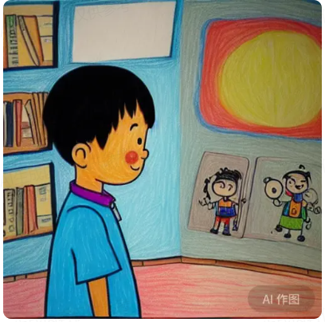
 |  |  |  | 窗户 | chuāng hù |  | window
 | 日 | ri |  | 太阳 | tài yáng |  | sun
 |  |  |  | 男孩 | nán hái |  | Boys
 |  |  |  | 书 | shū |  | book
 |  |  |  | 红色 | hóng sè |  | red
 |  |  |  | 蓝色 | lán sè |  | blue
 |  |  |  | 绿色 | lǜ sè |  | green

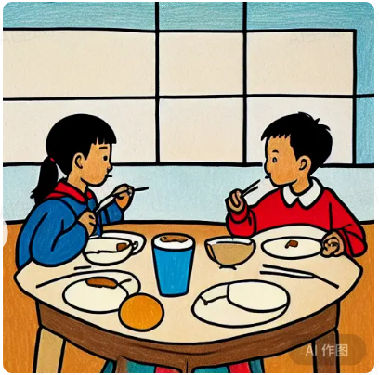
 |  |  |  | 女孩 | nǚ hái | Girls
 |  |  |  | 筷子 | kuài zǐ | Chopsticks
 |  |  |  | 喝水 | hē shuǐ | Drinking water
 |  |  |  | 杯子 | bēi zǐ | Cup
 |  |  |  | 咖啡 | kā fēi | Coffee
 |  |  |  | 面包 | miàn bāo | Bread
 |  |  |  | 桌子 | zhuō zǐ | table
 |  |  |  | 坐 | zuò | sit
 |  |  |  | 椅子 | yǐ zǐ | chair

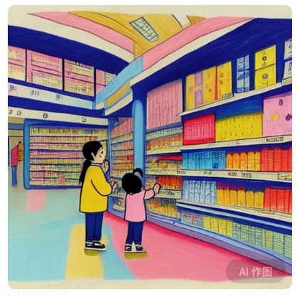
 |  |  |  | 小孩 | xiǎo hái |  | Children |  | 零
 |  |  |  | 超市 | chāo shì |  | Supermarket |  | 一 | 壹 | 十 | 拾
 |  |  |  | 顾客 | gù kè |  | Customers |  | 二 | 贰
 |  |  |  | 买 | mǎi |  | Buy
 |  |  |  | 卖 | mài |  | Selling
 |  |  |  | 打折 | dǎ zhé |  | Discounts | 打7折
 |  |  | 0 | 零食 | líng shí |  | Snacks
 |  |  |  | 啤酒 | pí jiǔ |  | beer

20230917
Chinese Lessons：

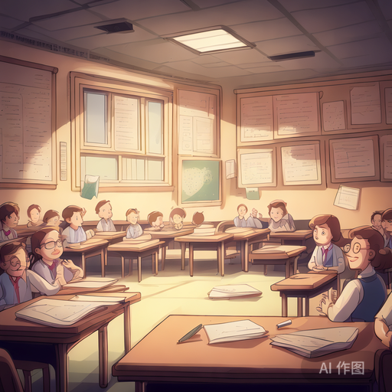
 | 灯 | dēng |  |  | Lamp
 | 学生 | xué shēng |  |  | Students
 | 老师 | lǎo shī |  |  | Teacher
 | 眼镜 | yǎn jìng |  |  | Glasses |  |  | eyes ya3n ji1ng
 | 近视 | jìn shì |  |  | Myopia
 | 黑板 | hēi bǎn |  |  | Blackboard
 | 钢笔 | gāng bǐ |  |  | Pen
 | 粉笔 | fěn bǐ |  |  | chalk

 | 在明亮的教室里面，学生们都趴在桌子上认真学习。 |  |  |  |  |  |  |  |  |  |  | focus on
 | zài míng liàng de jiāo shì lǐ miàn ，xué shēng men dōu pā zài zhuō zǐ shàng rèn zhēn xué xí
 | In the bright classroom, students are all lying on their desks studying diligently

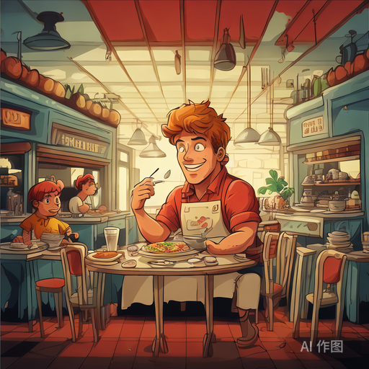
 | 餐厅 |  | cān tīng |  |  |  | restaurant
 | 牛奶 |  | niú nǎi |  |  |  | milk
 | 美食 |  | měi shí |  |  |  | Food |  | 饭 | fan
 | 黄头发 |  | huáng tóu fā |  |  |  | Yellow hair
 | 肌肉 |  | jī ròu |  |  |  | muscle
 | 服务员 |  | fú wù yuán |  |  |  | waiter

 | 金发碧眼 |  |  | Blond hair and blue eyes

 | 在一个小饭馆里面，
 | zài yī gè xiǎo fàn guǎn lǐ miàn ，
 | 一个黄头发的有着强壮肌肉的男人正趴在桌子上认真的吃着美味的食物
 | yī gè huáng tóu fā de yǒu zhe qiáng zhuàng jī ròu de nán rén
 | zhèng pā zài zhuō zǐ shàng rèn zhēn de chī zhe měi wèi de shí wù

 | In a small restaurant,
 | A man with yellow hair and strong muscles is lying on the table, eating delicious food seriously

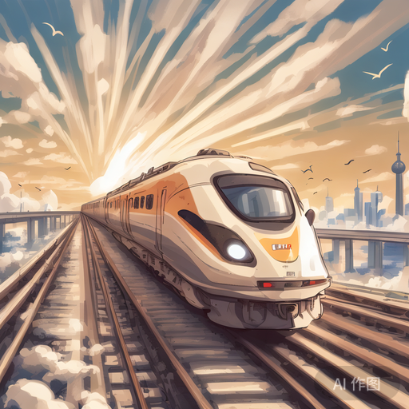
 | 上海 | shàng hǎi |  |  |  | Shanghai
 | 火车 | huǒ chē |  |  |  | Train
 | 鸟 | niǎo |  |  |  | Bird
 | 天空 | tiān kōng |  |  |  | Sky
 | 铁轨 | tiě guǐ |  |  |  | Rail tracks
 | 桥 | qiáo |  |  |  | bridge

 | 一辆快速的火车从远方飞来，
 | yī liàng kuài sù de huǒ chē cóng yuǎn fāng fēi lái ，
 | 在远方可以看到上海，还有鸟儿在自由的飞翔。
 | zài yuǎn fāng kě yǐ kàn dào shàng hǎi ，hái yǒu niǎo ér zài zì yóu de fēi xiáng
 |  |  |  |  |  |  |  |  |  |  | freedom
 | A fast train flew in from afar,
 | In the distance, you can see Shanghai, and there are birds flying freely.

20231001
Chinese Lessons：

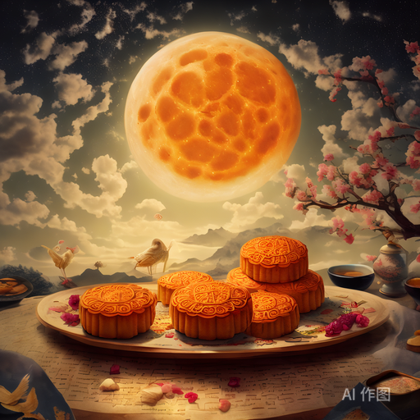
 | 月亮 | yuè liàng |  |  | Moon
 | 月饼 | yuè bǐng |  |  | Mooncakes
 | 天空 | tiān kōng |  |  | Sky
 | 云 | yún |  |  | Cloud
 | 鸟 | niǎo |  |  | Bird
 | 桌子 | zhuō zǐ |  |  | Table
 | 花 | huā |  |  | flower

 | 中秋节大家喜欢在家里围着桌子吃月饼
 | zhōng qiū jiē dà jiā xǐ huān zài jiā lǐ wéi zhe zhuō zǐ chī yuè bǐng
 | People like to eat moon cakes around the table at home on Mid-Autumn Festival

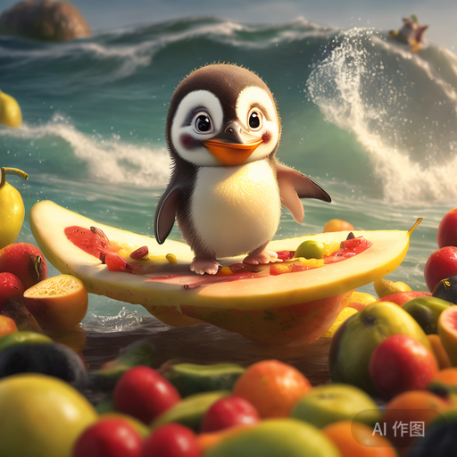
 | 企鹅 |  | qǐ é | Penguins
 | 水果 |  | shuǐ guǒ | Fruits
 | 帽子 |  | mào zǐ | Hat
 | 海 |  | hǎi | Sea
 | 苹果 |  | píng guǒ | Apple
 | 梨 |  | lí | pear

 | 一只企鹅在水果做的帽子里面玩
 | yī zhī qǐ é zài shuǐ guǒ zuò de mào zǐ lǐ miàn wán
 | A penguin is playing inside a fruit hat


 | 爬山 |  | pá shān |  | Mountain climbing
 | 太阳 |  | tài yáng |  | sun
 | 日出 |  | rì chū |  | Sunrise
 | 成功 |  | chéng gōng |  | Success
 | 男人 |  | nán rén |  | man

 | 一个男人在爬山， 最后他成功看到了日出。
 | yī gè nán rén zài pá shān ， zuì hòu tā chéng gōng kàn dào le rì chū 。
 | A man was climbing a mountain, and in the end he successfully saw the sunrise.

